Compte PRO
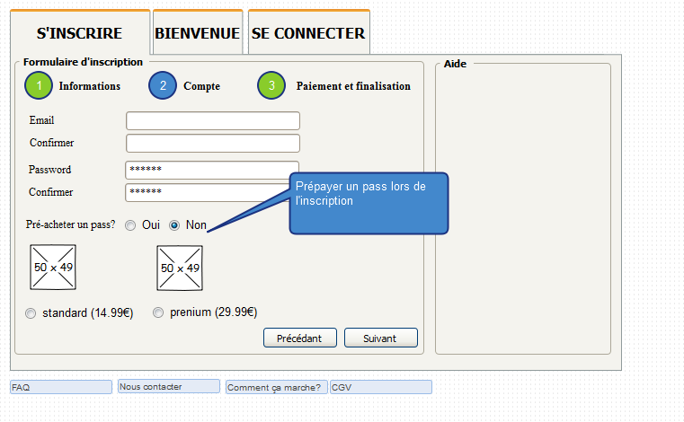
 |  |  |  |  |  |  |  |  | Normal |  | Prenium
 |  |  |  |  |  |  |  | Pass Pro 1 mois (recharger) | 14.99 € |  | 29.99 €
 |  |  |  |  |  |  |  | Création d'un compte (a vie) | 29.99 €

 |  |  |  |  |  |  |  | La création d'un compte PRO est obligatoirement payant. Le prix de base est 29.99€ pour se créer un compte à vie. Il est possible lors de la création d'un compte de souscrire directement 1 mois d'accès: - Pass standart pour 1 mois à 14.99€ - Pass prénium pour 1 mois à 29.99€ - Si aucune pré-séléction: Pass direct

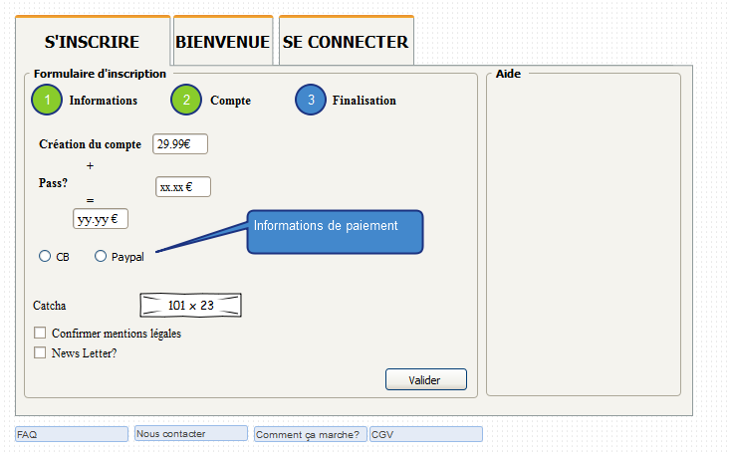
 |  |  |  |  |  |  |  |  | Normal |  | Prenium |  | Direct
 |  |  |  |  |  |  |  | Création d'un compte (a vie) | 39.99 €
 |  |  |  |  |  |  |  | Pass Pro 1 mois (recharger) | 14.99 € |  | 29.99 € |  | 0.00 € |  |  | Trouver de nouvelles options qui peuvent être payante, mais sans être bloquante pour les pros.
 |  |  |  |  |  |  |  | Créer un deal | 0.00 € |  | 0.00 € |  | 6.99 €
 |  |  |  |  |  |  |  | Pub / mois | 0 |  | 2 |  | 0
 |  |  |  |  |  |  |  | Nb photos par deal | 1 |  | illimités |  | 1
 |  |  |  |  |  |  |  | Priorité visuel | non |  | oui |  | non
 |  |  |  |  |  |  |  | Pack 10 * images secondaires | 2.49 € |  | N/A |  | 2.49 €
 |  |  |  |  |  |  |  | Pack 1 * pub | 6.99 € |  | 6.99 € |  | 6.99 €
 |  |  |  |  |  |  |  | Pack 4 * options priorité visuel | 2.99 € |  | N/A |  | 2.99 €

 |  |  |  |  |  |  |  | Exemple financement
 |  |  |  |  |  |  |  | Cas début / mois
 |  |  |  |  |  |  |  | Nb création compte PRO normal | 6 | 239.94 € | Total € / mois: | 959.57 €
 |  |  |  |  |  |  |  | Nb création compte PRO prenium | 4 | 159.96 € | Total € / an | 11,514.84 €
 |  |  |  |  |  |  |  | Nb création compte PRO direct | 2 | 79.98 €
 |  |  |  |  |  |  |  | Nb pass normal | 12 | 179.88 €
 |  |  |  |  |  |  |  | Nb pass prenium | 8 | 239.92 €
 |  |  |  |  |  |  |  | Nb pass direct | 6 | 41.94 €
 |  |  |  |  |  |  |  | Nb pack images | 2 | 4.98 €
 |  |  |  |  |  |  |  | Nb pack pub | 1 | 6.99 €
 |  |  |  |  |  |  |  | Nb pack priorité visuel | 2 | 5.98 €

 |  |  |  |  |  |  |  | Cas avancé / mois
 |  |  |  |  |  |  |  | Nb création compte PRO normal | 8 | 319.92 € | Total € / mois: | 2,154.96 €
 |  |  |  |  |  |  |  | Nb création compte PRO prenium | 6 | 239.94 € | Total € / an | 25,859.52 €
 |  |  |  |  |  |  |  | Nb création compte PRO direct | 4 | 159.96 €
 |  |  |  |  |  |  |  | Nb pass normal | 36 | 539.64 €
 |  |  |  |  |  |  |  | Nb pass prenium | 24 | 719.76 €
 |  |  |  |  |  |  |  | Nb pass direct | 16 | 111.84 €
 |  |  |  |  |  |  |  | Nb pack images | 4 | 9.96 €
 |  |  |  |  |  |  |  | Nb pack pub | 6 | 41.94 €
 |  |  |  |  |  |  |  | Nb pack priorité visuel | 8 | 12.00 €

 |  |  |  |  |  |  |  | Cas fin / mois
 |  |  |  |  |  |  |  | Nb création compte PRO normal | 10 | 399.90 € | Total € / mois: | 3,805.10 €
 |  |  |  |  |  |  |  | Nb création compte PRO prenium | 8 | 319.92 € | Total € / an | 45,661.20 €
 |  |  |  |  |  |  |  | Nb création compte PRO direct | 6 | 239.94 €
 |  |  |  |  |  |  |  | Nb pass normal | 72 | 1,079.28 €
 |  |  |  |  |  |  |  | Nb pass prenium | 48 | 1,439.52 €
 |  |  |  |  |  |  |  | Nb pass direct | 32 | 223.68 €
 |  |  |  |  |  |  |  | Nb pack images | 6 | 14.94 €
 |  |  |  |  |  |  |  | Nb pack pub | 8 | 55.92 €
 |  |  |  |  |  |  |  | Nb pack priorité visuel | 10 | 32.00 €

En considérant que chaque compte PRO rachète un pass chaque mois / sans options |  |  |  |  |  |  | En considérant que chaque compte PRO rachète un pass chaque mois / sans options |  |  |  |  |  |  |  | En considérant que chaque compte direct créé 1 deals chaque mois / sans options
Compte normal | Nb Nouveau compte / mois |  |  |  |  |  | Compte prenium |  | Nb Nouveau compte / mois |  |  |  |  |  | Compte direct | Nb Nouveau compte / mois
Au bout de x mois | 1 | 2 | 3 | 4 | 5 | 6 | Au bout de x mois |  | 1 | 2 | 3 | 4 | 5 | 6 | Au bout de x mois | 1 | 2 | 3 | 4 | 5 | 6
1 | 54.98 € | 109.96 € | 164.94 € | 219.92 € | 274.90 € | 329.88 € | 1 |  | 69.98 € | 139.96 € | 209.94 € | 279.92 € | 349.90 € | 419.88 € | 1 | 46.98 € | 93.96 € | 140.94 € | 187.92 € | 234.90 € | 281.88 €
2 | 69.97 € | 139.94 € | 209.91 € | 279.88 € | 349.85 € | 419.82 € | 2 |  | 99.97 € | 199.94 € | 299.91 € | 399.88 € | 499.85 € | 599.82 € | 2 | 53.97 € | 107.94 € | 161.91 € | 215.88 € | 269.85 € | 323.82 €
3 | 84.96 € | 169.92 € | 254.88 € | 339.84 € | 424.80 € | 509.76 € | 3 |  | 129.96 € | 259.92 € | 389.88 € | 519.84 € | 649.80 € | 779.76 € | 3 | 60.96 € | 121.92 € | 182.88 € | 243.84 € | 304.80 € | 365.76 €
4 | 99.95 € | 199.90 € | 299.85 € | 399.80 € | 499.75 € | 599.70 € | 4 |  | 159.95 € | 319.90 € | 479.85 € | 639.80 € | 799.75 € | 959.70 € | 4 | 67.95 € | 135.90 € | 203.85 € | 271.80 € | 339.75 € | 407.70 €
5 | 114.94 € | 229.88 € | 344.82 € | 459.76 € | 574.70 € | 689.64 € | 5 |  | 189.94 € | 379.88 € | 569.82 € | 759.76 € | 949.70 € | 1,139.64 € | 5 | 74.94 € | 149.88 € | 224.82 € | 299.76 € | 374.70 € | 449.64 €
6 | 129.93 € | 259.86 € | 389.79 € | 519.72 € | 649.65 € | 779.58 € | 6 |  | 219.93 € | 439.86 € | 659.79 € | 879.72 € | 1,099.65 € | 1,319.58 € | 6 | 81.93 € | 163.86 € | 245.79 € | 327.72 € | 409.65 € | 491.58 €
7 | 144.92 € | 289.84 € | 434.76 € | 579.68 € | 724.60 € | 869.52 € | 7 |  | 249.92 € | 499.84 € | 749.76 € | 999.68 € | 1,249.60 € | 1,499.52 € | 7 | 88.92 € | 177.84 € | 266.76 € | 355.68 € | 444.60 € | 533.52 €
8 | 159.91 € | 319.82 € | 479.73 € | 639.64 € | 799.55 € | 959.46 € | 8 |  | 279.91 € | 559.82 € | 839.73 € | 1,119.64 € | 1,399.55 € | 1,679.46 € | 8 | 95.91 € | 191.82 € | 287.73 € | 383.64 € | 479.55 € | 575.46 €
9 | 174.90 € | 349.80 € | 524.70 € | 699.60 € | 874.50 € | 1,049.40 € | 9 |  | 309.90 € | 619.80 € | 929.70 € | 1,239.60 € | 1,549.50 € | 1,859.40 € | 9 | 102.90 € | 205.80 € | 308.70 € | 411.60 € | 514.50 € | 617.40 €
10 | 189.89 € | 379.78 € | 569.67 € | 759.56 € | 949.45 € | 1,139.34 € | 10 |  | 339.89 € | 679.78 € | 1,019.67 € | 1,359.56 € | 1,699.45 € | 2,039.34 € | 10 | 109.89 € | 219.78 € | 329.67 € | 439.56 € | 549.45 € | 659.34 €
11 | 204.88 € | 409.76 € | 614.64 € | 819.52 € | 1,024.40 € | 1,229.28 € | 11 |  | 369.88 € | 739.76 € | 1,109.64 € | 1,479.52 € | 1,849.40 € | 2,219.28 € | 11 | 116.88 € | 233.76 € | 350.64 € | 467.52 € | 584.40 € | 701.28 €
12 | 219.87 € | 439.74 € | 659.61 € | 879.48 € | 1,099.35 € | 1,319.22 € | 12 |  | 399.87 € | 799.74 € | 1,199.61 € | 1,599.48 € | 1,999.35 € | 2,399.22 € | 12 | 123.87 € | 247.74 € | 371.61 € | 495.48 € | 619.35 € | 743.22 €

 |  |  |  |  |  |  | Compte pro normal avec options
 |  |  |  |  |  |  | Compte normal |  | Nb Nouveau compte / mois
 |  |  |  |  |  |  | au bout de 12 mois, x pass |  | 12 | 24 | 36 | 48 | 60 | 72
 |  |  |  |  |  |  | Peu d'options |  | 227.35 € | 454.70 € | 682.06 € | 909.41 € | 1,136.76 € | 1,364.11 €
 |  |  |  |  |  |  | Moyen d'options |  | 242.32 € | 484.63 € | 726.95 € | 969.26 € | 1,211.58 € | 1,453.90 €
 |  |  |  |  |  |  | Beaucoup d'options |  | 257.28 € | 514.56 € | 771.84 € | 1,029.12 € | 1,286.40 € | 1,543.68 €

 |  |  |  |  |  |  | Compte pro prenium avec options
 |  |  |  |  |  |  | Compte normal |  | Nb Nouveau compte / mois
 |  |  |  |  |  |  | au bout de 12 mois, x pass |  | 12 | 24 | 36 | 48 | 60 | 72
 |  |  |  |  |  |  | Peu d'options |  | 7.20 € | 14.40 € | 21.60 € | 28.80 € | 36.00 € | 43.20 €
 |  |  |  |  |  |  | Moyen d'options |  | 21.60 € | 43.20 € | 64.80 € | 86.40 € | 108.00 € | 129.60 €
 |  |  |  |  |  |  | Beaucoup d'options |  | 36.00 € | 72.00 € | 108.00 € | 144.00 € | 180.00 € | 216.00 €

En considérant que chaque compte PRO rachète un pass chaque mois / sans options |  |  |  |  |  |  | Compte pro direct avec options
Total | Nb Nouveau compte / mois |  |  |  |  |  | Compte normal |  | Nb Nouveau compte / mois
Au bout de x mois | 1 | 2 | 3 | 4 | 5 | 6 | au bout de 12 mois, x pass |  | 12 | 24 | 36 | 48 | 60 | 72
1 | 171.94 € | 343.88 € | 515.82 € | 687.76 € | 859.70 € | 1,031.64 € | Peu d'options |  | 1.20 € | 2.40 € | 3.60 € | 4.80 € | 6.00 € | 7.20 €
2 | 223.91 € | 447.82 € | 671.73 € | 895.64 € | 1,119.55 € | 1,343.46 € | Moyen d'options |  | 3.60 € | 7.20 € | 10.80 € | 14.40 € | 18.00 € | 21.60 €
3 | 275.88 € | 551.76 € | 827.64 € | 1,103.52 € | 1,379.40 € | 1,655.28 € | Beaucoup d'options |  | 6.00 € | 12.00 € | 18.00 € | 24.00 € | 30.00 € | 36.00 €
4 | 327.85 € | 655.70 € | 983.55 € | 1,311.40 € | 1,639.25 € | 1,967.10 €
5 | 379.82 € | 759.64 € | 1,139.46 € | 1,519.28 € | 1,899.10 € | 2,278.92 €
6 | 431.79 € | 863.58 € | 1,295.37 € | 1,727.16 € | 2,158.95 € | 2,590.74 €
7 | 483.76 € | 967.52 € | 1,451.28 € | 1,935.04 € | 2,418.80 € | 2,902.56 €
8 | 535.73 € | 1,071.46 € | 1,607.19 € | 2,142.92 € | 2,678.65 € | 3,214.38 €
9 | 587.70 € | 1,175.40 € | 1,763.10 € | 2,350.80 € | 2,938.50 € | 3,526.20 €
10 | 639.67 € | 1,279.34 € | 1,919.01 € | 2,558.68 € | 3,198.35 € | 3,838.02 €
11 | 691.64 € | 1,383.28 € | 2,074.92 € | 2,766.56 € | 3,458.20 € | 4,149.84 €
12 | 743.61 € | 1,487.22 € | 2,230.83 € | 2,974.44 € | 3,718.05 € | 4,461.66 €

